关系图
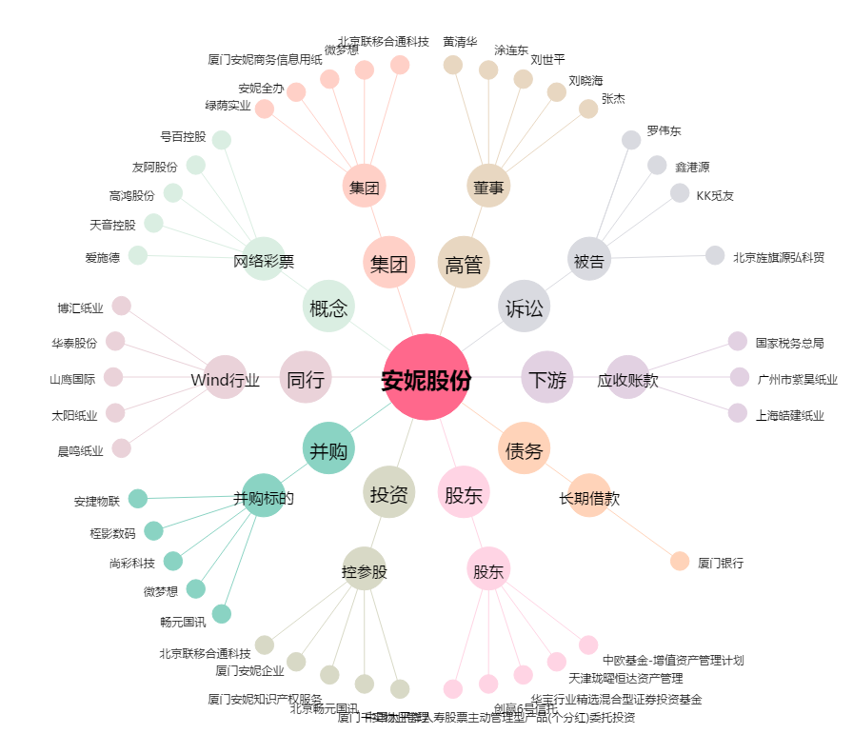
安妮股份[002235.SZ] - 关系概览图

